モデル部屋割
様 モデル部屋割り |  |  |  |  |  |  |  |  |  |  |  |  |  | 本 館

作成日： |  |  |  |  |  |  |  |  |  |  |  |  |  | 部屋 | 定員 | 組 | 男女 | 1 | 2 | 3 | 4 | 5 | 6
 |  |  |  |  |  |  | 〒904-0401 |  |  |  |  |  |  | 111 | 5
 |  |  |  |  |  |  | 沖縄県恩納村名嘉真 2288-1 |  |  |  |  |  |  | 112 | 5
 | 本館： |  |  |  |  |  | コンドミニアムホテル |  |  |  |  |  |  | 113 | 5
 | メゾネット館： |  |  |  |  |  | しまんちゅクラブ |  |  |  |  |  |  | 115 | 5
 | アネックス館： |  |  | ----- |  |  | 支配人： 上田 公彦 |  |  |  |  |  |  | 211 | 5
 | （コテージ棟）： |  |  | ----- |  |  | TEL 098-967-8281 |  |  |  |  |  |  | 212 | 5
 |  |  |  |  |  |  | FAX 098-967-8286 |  |  |  |  |  |  | 213 | 5
 |  |  |  |  |  |  | E-mail yoyaku1@prcs.jp |  |  |  |  |  |  | 215 | 5
 |  |  |  |  |  |  |  |  |  |  |  |  |  | 216 | 5
 | 1組 | 2組 | 3組 | 4組 | 5組 | 6組 | 7組 | 8組 | 計 | 教員 | 写・看 | 添乗 | 乗務 | 217 | 5
男子 |  |  |  |  |  |  |  |  |  |  |  |  |  | 218 | 5
女子 |  |  |  |  |  |  |  |  |  |  |  |  |  | 219 | 5
合計 |  |  |  |  |  |  |  |  |  |  |  |  |  | 220 | 5
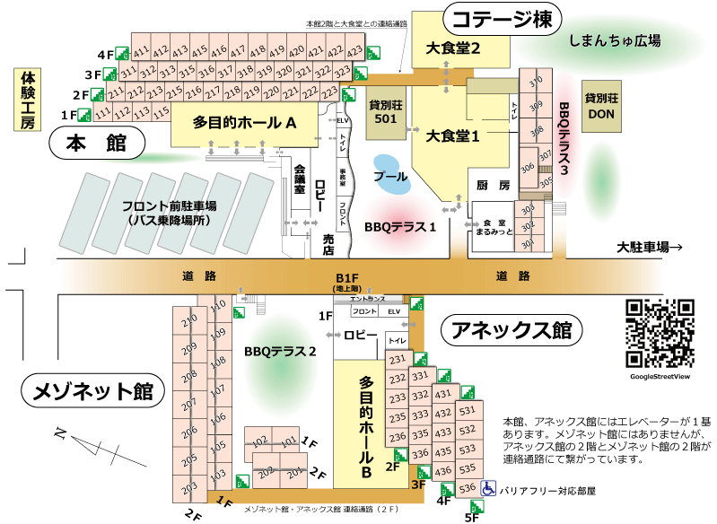
 |  |  |  |  |  |  |  |  |  |  |  |  |  | 221 | 5
 |  |  |  |  |  |  |  |  |  |  |  |  |  | 222 | 5
 |  |  |  |  |  |  |  |  |  |  |  |  |  | 223 | 5
 |  |  |  |  |  |  |  |  |  |  |  |  |  | 311 | 5
 |  |  |  |  |  |  |  |  |  |  |  |  |  | 312 | 5
 |  |  |  |  |  |  |  |  |  |  |  |  |  | 313 | 5
 |  |  |  |  |  |  |  |  |  |  |  |  |  | 315 | 5
 |  |  |  |  |  |  |  |  |  |  |  |  |  | 316 | 5
 |  |  |  |  |  |  |  |  |  |  |  |  |  | 317 | 5
 |  |  |  |  |  |  |  |  |  |  |  |  |  | 318 | 5
 |  |  |  |  |  |  |  |  |  |  |  |  |  | 319 | 5
 |  |  |  |  |  |  |  |  |  |  |  |  |  | 320 | 5
 |  |  |  |  |  |  |  |  |  |  |  |  |  | 321 | 5
 |  |  |  |  |  |  |  |  |  |  |  |  |  | 322 | 5
 |  |  |  |  |  |  |  |  |  |  |  |  |  | 323 | 5
 |  |  |  |  |  |  |  |  |  |  |  |  |  | 411 | 5
 |  |  |  |  |  |  |  |  |  |  |  |  |  | 412 | 5
 |  |  |  |  |  |  |  |  |  |  |  |  |  | 413 | 5
 |  |  |  |  |  |  |  |  |  |  |  |  |  | 415 | 5
 |  |  |  |  |  |  |  |  |  |  |  |  |  | 416 | 5
 |  |  |  |  |  |  |  |  |  |  |  |  |  | 417 | 5
 |  |  |  |  |  |  |  |  |  |  |  |  |  | 418 | 5
 |  |  |  |  |  |  |  |  |  |  |  |  |  | 419 | 5
 |  |  |  |  |  |  |  |  |  |  |  |  |  | 420 | 5
 |  |  |  |  |  |  |  |  |  |  |  |  |  | 421 | 5
 |  |  |  |  |  |  |  |  |  |  |  |  |  | 422 | 5
 |  |  |  |  |  |  |  |  |  |  |  |  |  | 423 | 5
様 モデル部屋割り |  |  |  |  |  |  |  |  |  |  |  |  |  | 別館メゾネット

作成日： |  | 0 |  |  |  |  |  |  |  |  |  |  |  | 部屋 | 定員 | 組 | 男女 | 1 | 2 | 3 | 4 | 5 | 6 | 7
 |  |  |  |  |  |  | 〒 904-0401 |  |  |  |  |  |  | 1 0 1 | 7
 |  |  |  |  |  |  | 沖縄県恩納村名嘉真 2288-1 |  |  |  |  |  |  | 1 0 2 | 7
 | 本館： |  |  |  |  |  | コンドミニアムホテル |  |  |  |  |  |  | 1 0 3 | 7
 | メゾネット館： |  |  |  |  |  | しまんちゅクラブ |  |  |  |  |  |  | 1 0 5 | 7
 | アネックス館： |  |  | ----- |  |  | 支配人： 上田 公彦 |  |  |  |  |  |  | 1 0 6 | 7
 | （コテージ棟）： |  |  | ----- |  |  | TEL 098-967-8281 |  |  |  |  |  |  | 1 0 7 | 7
 |  |  |  |  |  |  | FAX 098-967-8286 |  |  |  |  |  |  | 1 0 8 | 7
 |  |  |  |  |  |  | E-mail yoyaku1@prcs.jp |  |  |  |  |  |  | 1 0 9 | 7
 |  |  |  |  |  |  |  |  |  |  |  |  |  | 1 1 0 | 7
 | 1組 | 2組 | 3組 | 4組 | 5組 | 6組 | 7組 | 8組 | 計 | 教員 | 写・看 | 添乗 | 乗務 | 2 0 1 | 7
男子 |  |  |  |  |  |  |  |  |  |  |  |  |  | 2 0 2 | 7
女子 |  |  |  |  |  |  |  |  |  |  |  |  |  | 2 0 3 | 7
合計 |  |  |  |  |  |  |  |  |  |  |  |  |  | 2 0 5 | 7
 |  |  |  |  |  |  |  |  |  |  |  |  |  | 2 0 6 | 7
 |  |  |  |  |  |  |  |  |  |  |  |  |  | 2 0 7 | 7
 |  |  |  |  |  |  |  |  |  |  |  |  |  | 2 0 8 | 7
 |  |  |  |  |  |  |  |  |  |  |  |  |  | 2 0 9 | 7
 |  |  |  |  |  |  |  |  |  |  |  |  |  | 2 1 0 | 7
 |  |  |  |  |  |  |  |  |  |  |  |  |  | 別館アネックス

 |  |  |  |  |  |  |  |  |  |  |  |  |  | 部屋 | 定員 | 組 | 男女 | 1 | 2 | 3 | 4 | 5 | 6
 |  |  |  |  |  |  |  |  |  |  |  |  |  | 231 | 5
 |  |  |  |  |  |  |  |  |  |  |  |  |  | 232 | 5
 |  |  |  |  |  |  |  |  |  |  |  |  |  | 233 | 5
 |  |  |  |  |  |  |  |  |  |  |  |  |  | 235 | 5
 |  |  |  |  |  |  |  |  |  |  |  |  |  | 236 | 5
 |  |  |  |  |  |  |  |  |  |  |  |  |  | 331 | 5
 |  |  |  |  |  |  |  |  |  |  |  |  |  | 332 | 5
 |  |  |  |  |  |  |  |  |  |  |  |  |  | 333 | 5
 |  |  |  |  |  |  |  |  |  |  |  |  |  | 335 | 5
 |  |  |  |  |  |  |  |  |  |  |  |  |  | 336 | 5
 |  |  |  |  |  |  |  |  |  |  |  |  |  | 431 | 5
 |  |  |  |  |  |  |  |  |  |  |  |  |  | 432 | 5
 |  |  |  |  |  |  |  |  |  |  |  |  |  | 433 | 5
 |  |  |  |  |  |  |  |  |  |  |  |  |  | 435 | 5
 |  |  |  |  |  |  |  |  |  |  |  |  |  | 436 | 5
 |  |  |  |  |  |  |  |  |  |  |  |  |  | 531 | 5
 |  |  |  |  |  |  |  |  |  |  |  |  |  | 532 | 5
 |  |  |  |  |  |  |  |  |  |  |  |  |  | 533 | 5
 |  |  |  |  |  |  |  |  |  |  |  |  |  | 535 | 5
 |  |  |  |  |  |  |  |  |  |  |  |  |  | 536 | 5
様 モデル部屋割り |  |  |  |  |  |  |  |  |  |  |  |  |  | コテージ棟

作成日： |  | 0 |  |  |  |  |  |  |  |  |  |  |  | 部屋 | 定員 | 組 | 男女 | 1 | 2 | 3 | 4 | 5 | 6 | 7
 |  |  |  |  |  |  | 〒904-0401 |  |  |  |  |  |  | 301 | 2
 |  |  |  |  |  |  | 沖縄県恩納村名嘉真 2288-1 |  |  |  |  |  |  | 302 | 2
 | 本館： |  |  |  |  |  | コンドミニアムホテル |  |  |  |  |  |  | 303 | 2
 | メゾネット館： |  |  |  |  |  | しまんちゅクラブ |  |  |  |  |  |  | 305 | 2
 | アネックス館： |  |  | ----- |  |  | 支配人： 上田 公彦 |  |  |  |  |  |  | 306 | 5
 | （コテージ棟）： |  |  | ----- |  |  | TEL 098-967-8281 |  |  |  |  |  |  | 307 | 4
 |  |  |  |  |  |  | FAX 098-967-8286 |  |  |  |  |  |  | 308 | 7
 |  |  |  |  |  |  | E-mail yoyaku1@prcs.jp |  |  |  |  |  |  | 309 | 7
 | 1組 | 2組 | 3組 | 4組 | 5組 | 6組 | 7組 | 8組 | 計 | 教員 | 写・看 | 添乗 | 乗務 | 310 | 7
男子 |  |  |  |  |  |  |  |  |  |  |  |  |  | 貸別荘 501
女子
合計 |  |  |  |  |  |  |  |  |  |  |  |  |  | 501 | 20

